关系图
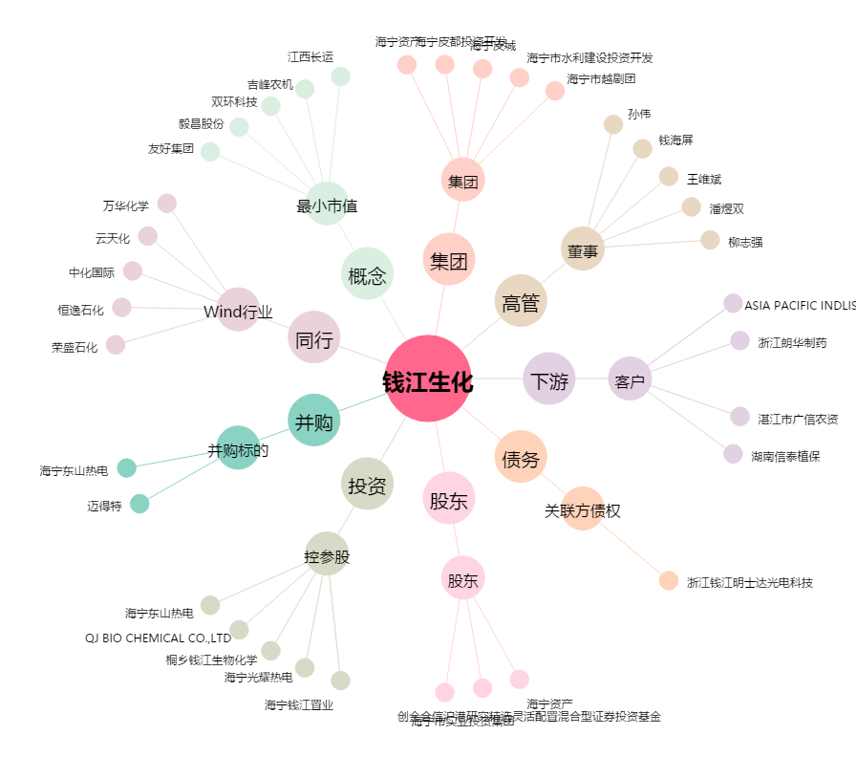
钱江生化[600796.SH] - 关系概览图

